상품제안서
레빗 UX02 USB메모리(4~128GB) | 상품코드: F18495

 |  |  |  |  |  |  | 02-412-0044 | www.easy1.co.kr
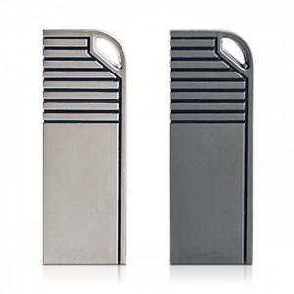

【상세/제작정보】

【인쇄/포장옵션】 | 레이저 / 포장지포장

【공급단가】 | 수량 | 100~ | 300~ | 500~ | 1,000~ | 2,000~
*VAT별도 | 16GB | 4,650원 | 4,580원 | 4,470원 | 4,360원 | 4,280원
 | 32GB | 5,680원 | 5,590원 | 5,450원 | 5,310원 | 5,220원
 | 64GB | 6,930원 | 6,820원 | 6,650원 | 6,480원 | 6,370원
 | 128GB | 9,430원 | 9,280원 | 9,050원 | 8,820원 | 8,670원

【상품 URL】 | https://dev.easy1.co.kr:443/src/goods_detail.php?gdno=18495

